圖表索引
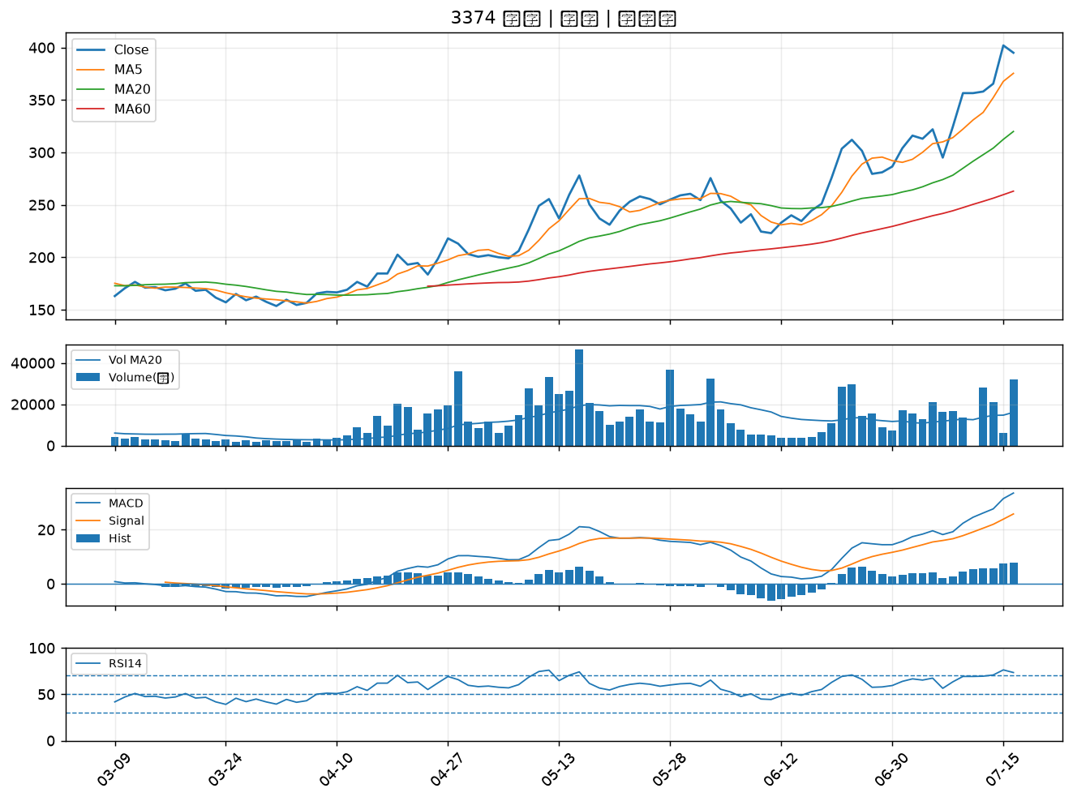
股票代號 | 股票名稱 | 市場 | 買進觀察分級 | 主力突破分數 | 圖表路徑
9914 | 美利達 | 上市 | A級 | 7 | output/charts/20260716/9914_美利達.png
2221 | 大甲 | 上櫃 | A級 | 7 | output/charts/20260716/2221_大甲.png
8932 | 智通* | 上櫃 | A級 | 6 | output/charts/20260716/8932_智通*.png
3413 | 京鼎 | 上市 | A級 | 6 | output/charts/20260716/3413_京鼎.png
6141 | 柏承 | 上市 | A級 | 5 | output/charts/20260716/6141_柏承.png
2836 | 高雄銀 | 上市 | A級 | 5 | output/charts/20260716/2836_高雄銀.png
2527 | 宏璟 | 上市 | A級 | 5 | output/charts/20260716/2527_宏璟.png
5434 | 崇越 | 上市 | A級 | 5 | output/charts/20260716/5434_崇越.png
9921 | 巨大 | 上市 | A級 | 5 | output/charts/20260716/9921_巨大.png
1808 | 潤隆 | 上市 | A級 | 5 | output/charts/20260716/1808_潤隆.png
9941 | 裕融 | 上市 | A級 | 4 | output/charts/20260716/9941_裕融.png
2912 | 統一超 | 上市 | A級 | 4 | output/charts/20260716/2912_統一超.png
3033 | 威健 | 上市 | A級 | 4 | output/charts/20260716/3033_威健.png
3551 | 世禾 | 上櫃 | A級 | 4 | output/charts/20260716/3551_世禾.png
8150 | 南茂 | 上市 | A級 | 3 | output/charts/20260716/8150_南茂.png
5871 | 中租-KY | 上市 | A級 | 3 | output/charts/20260716/5871_中租-KY.png
3024 | 憶聲 | 上市 | B級 | 5 | output/charts/20260716/3024_憶聲.png
1434 | 福懋 | 上市 | B級 | 3 | output/charts/20260716/1434_福懋.png
2486 | 一詮 | 上市 | B級 | 3 | output/charts/20260716/2486_一詮.png
2105 | 正新 | 上市 | B級 | 3 | output/charts/20260716/2105_正新.png
2845 | 遠東銀 | 上市 | B級 | 3 | output/charts/20260716/2845_遠東銀.png
3402 | 漢科 | 上櫃 | B級 | 3 | output/charts/20260716/3402_漢科.png
1723 | 中碳 | 上市 | B級 | 3 | output/charts/20260716/1723_中碳.png
4513 | 福裕 | 上櫃 | B級 | 3 | output/charts/20260716/4513_福裕.png
2482 | 連宇 | 上市 | B級 | 3 | output/charts/20260716/2482_連宇.png
2006 | 東和鋼鐵 | 上市 | B級 | 2 | output/charts/20260716/2006_東和鋼鐵.png
1515 | 力山 | 上市 | B級 | 2 | output/charts/20260716/1515_力山.png
6533 | 晶心科 | 上市 | B級 | 2 | output/charts/20260716/6533_晶心科.png
2101 | 南港 | 上市 | B級 | 2 | output/charts/20260716/2101_南港.png
3374 | 精材 | 上櫃 | B級 | 2 | output/charts/20260716/3374_精材.png

9914 美利達｜A級
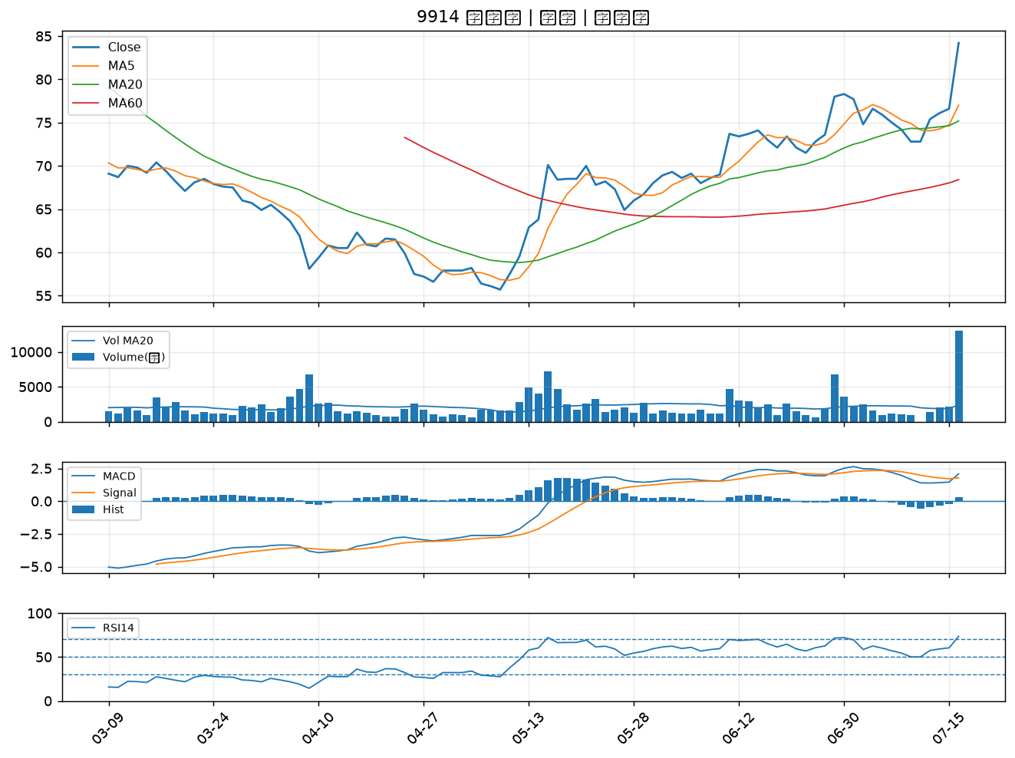

2221 大甲｜A級
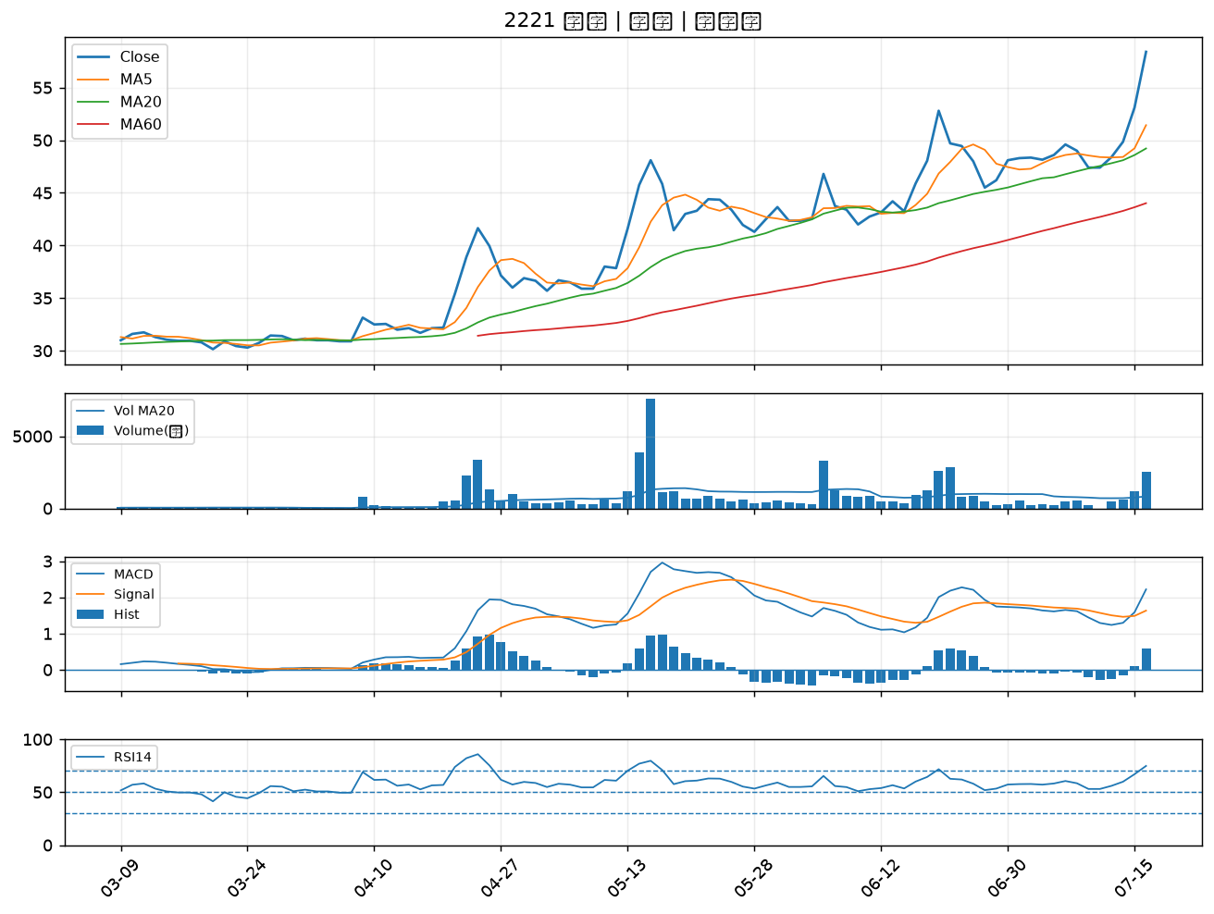

8932 智通*｜A級
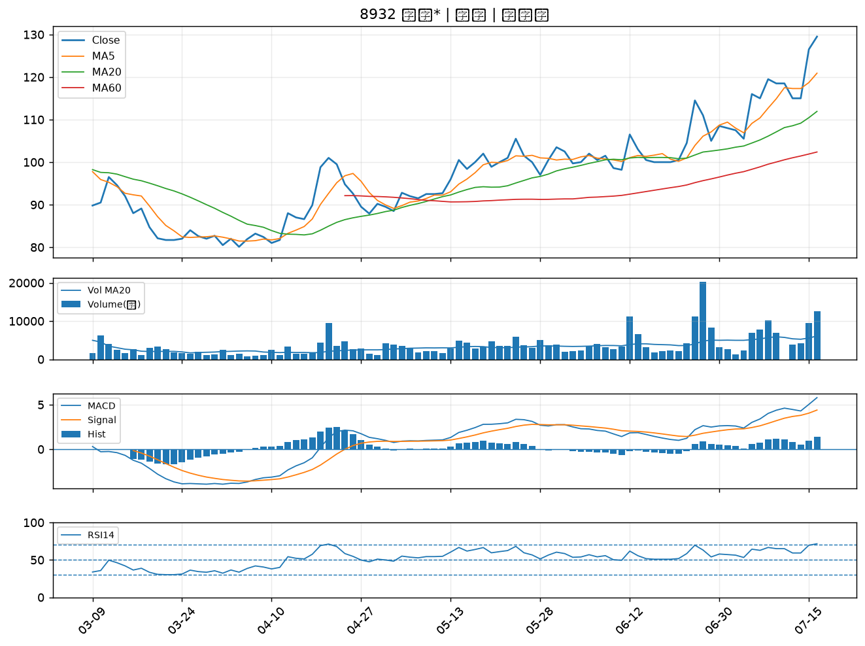

3413 京鼎｜A級
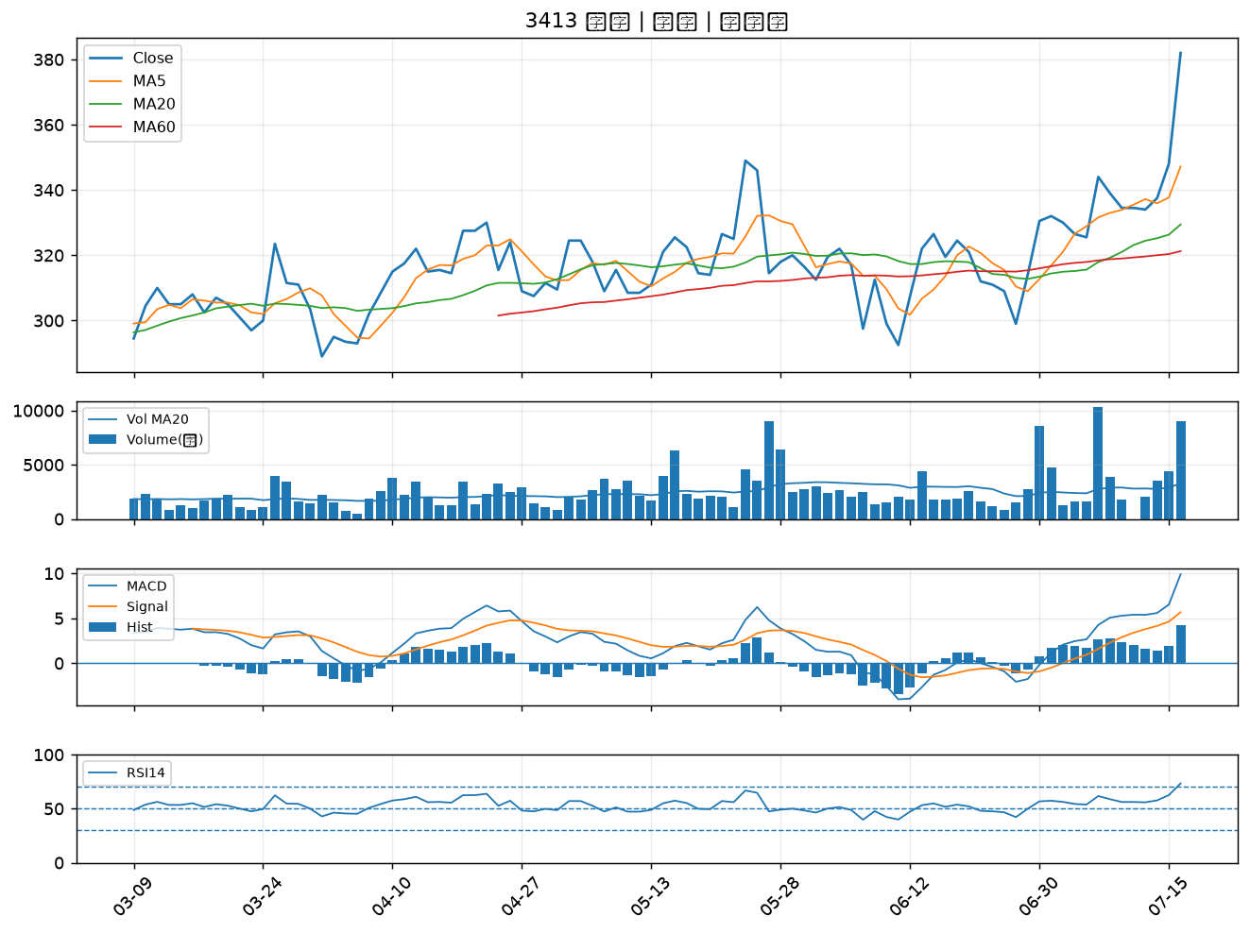

6141 柏承｜A級
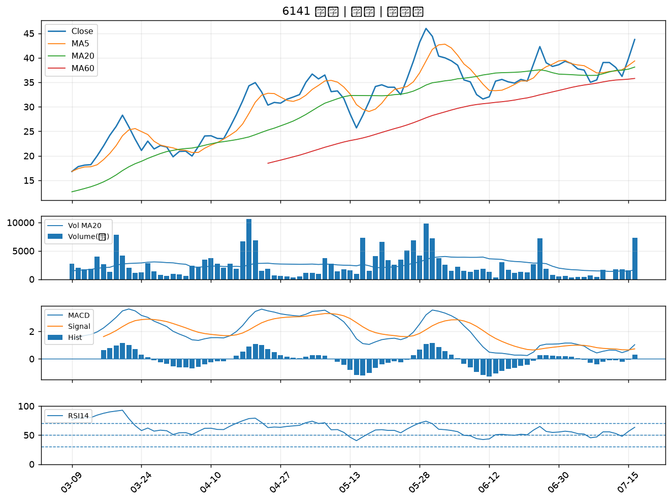

2836 高雄銀｜A級
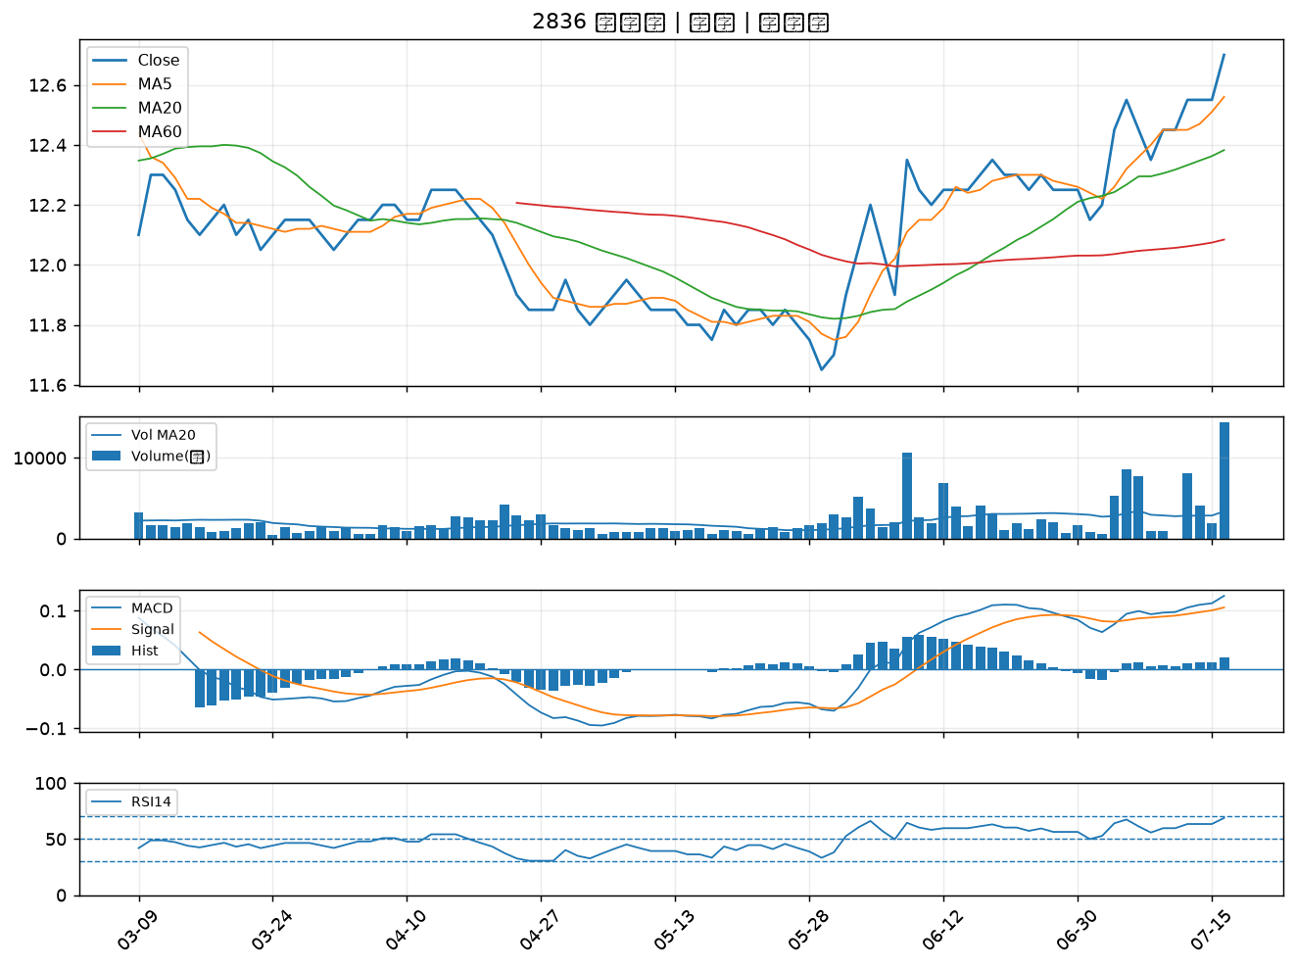

2527 宏璟｜A級
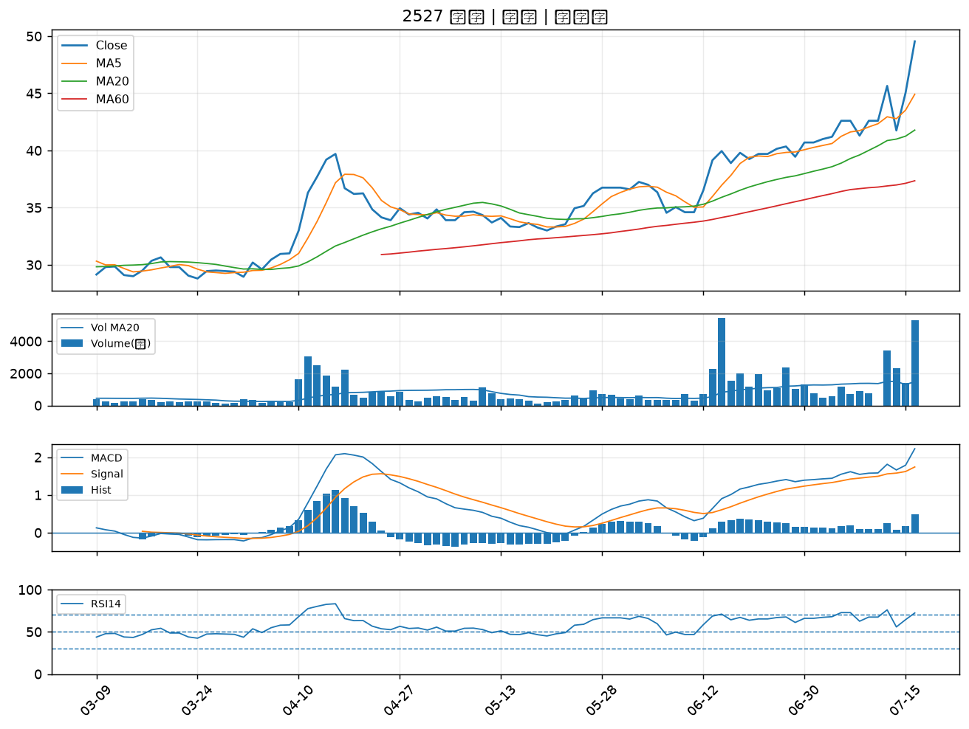

5434 崇越｜A級
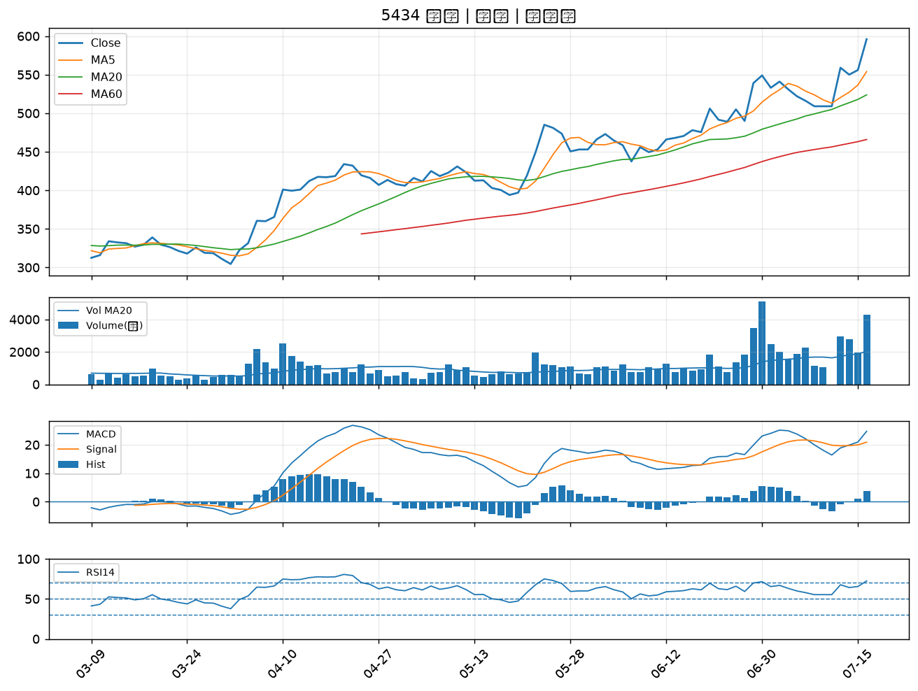

9921 巨大｜A級
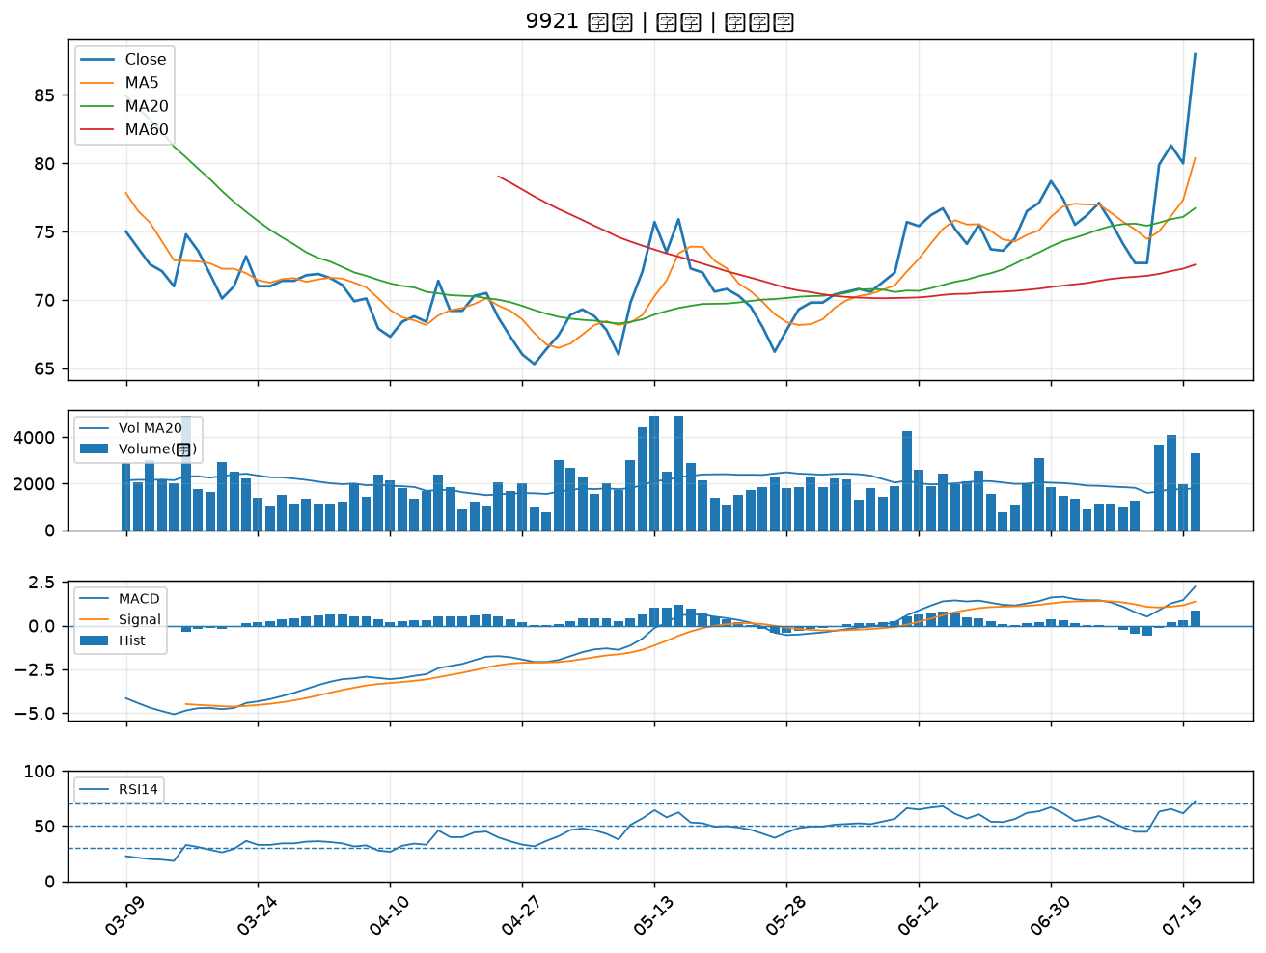

1808 潤隆｜A級
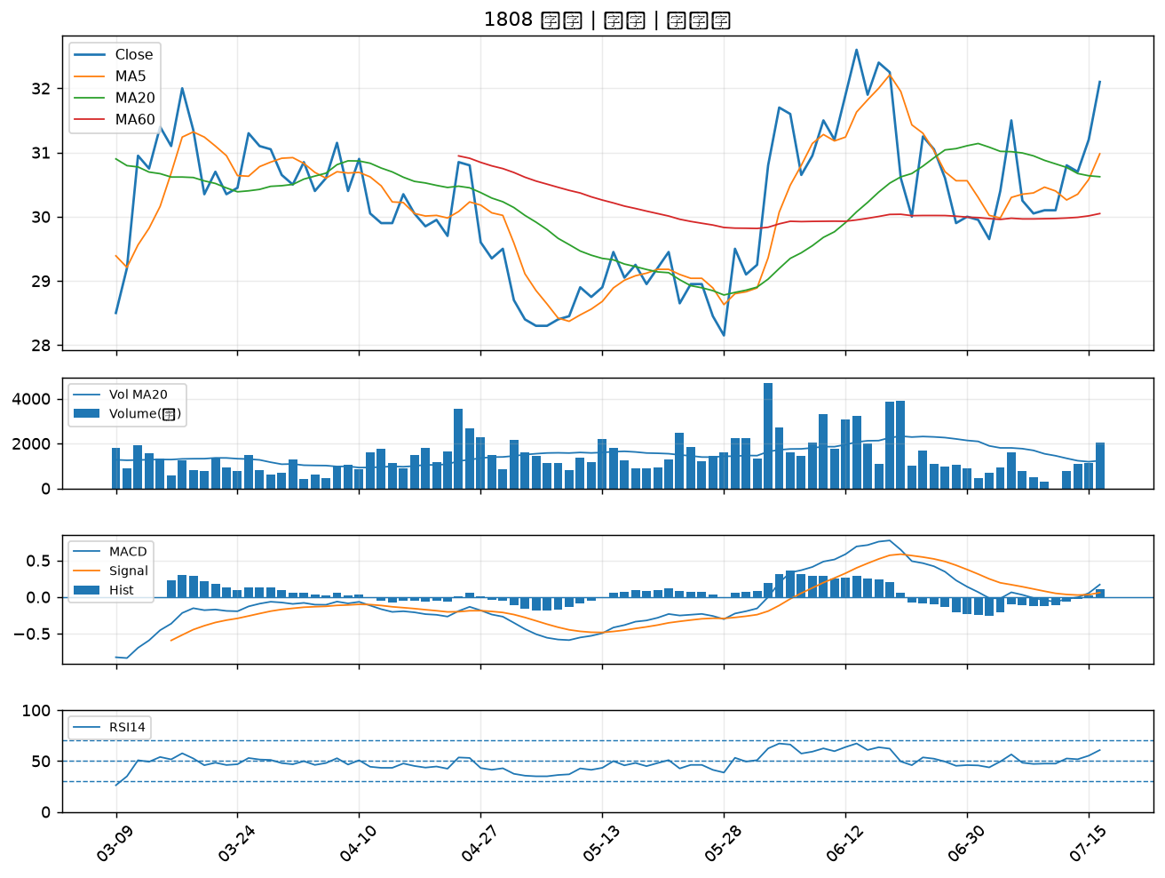

9941 裕融｜A級
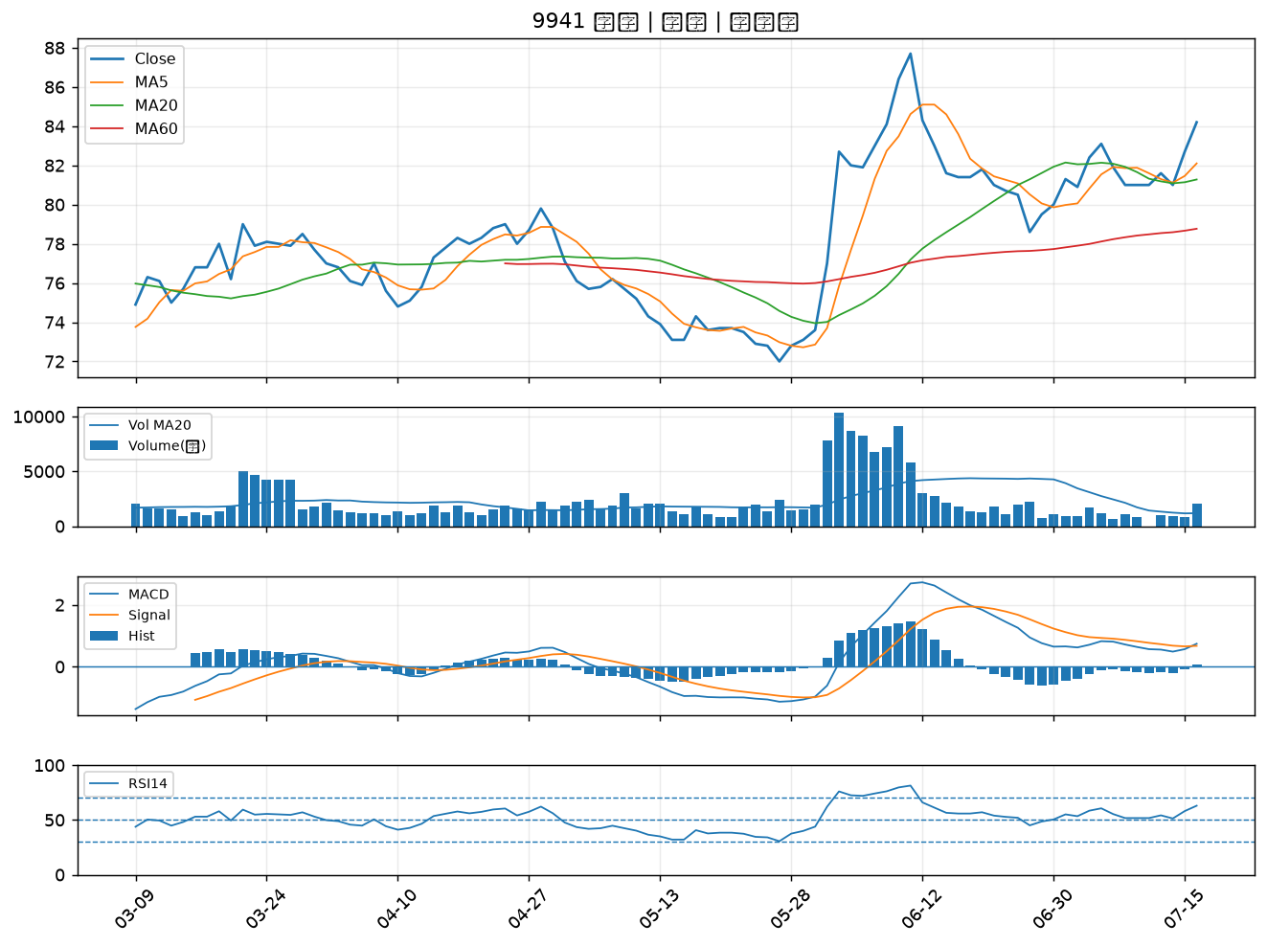

2912 統一超｜A級
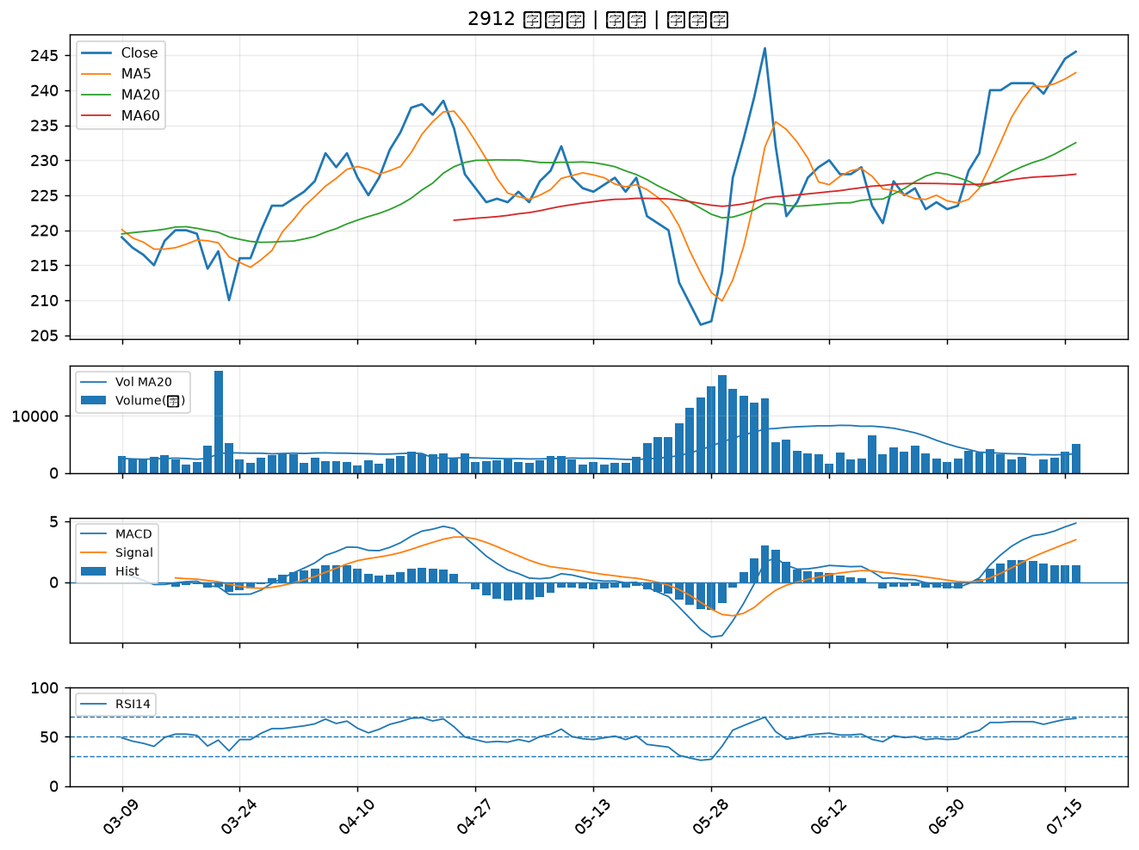

3033 威健｜A級
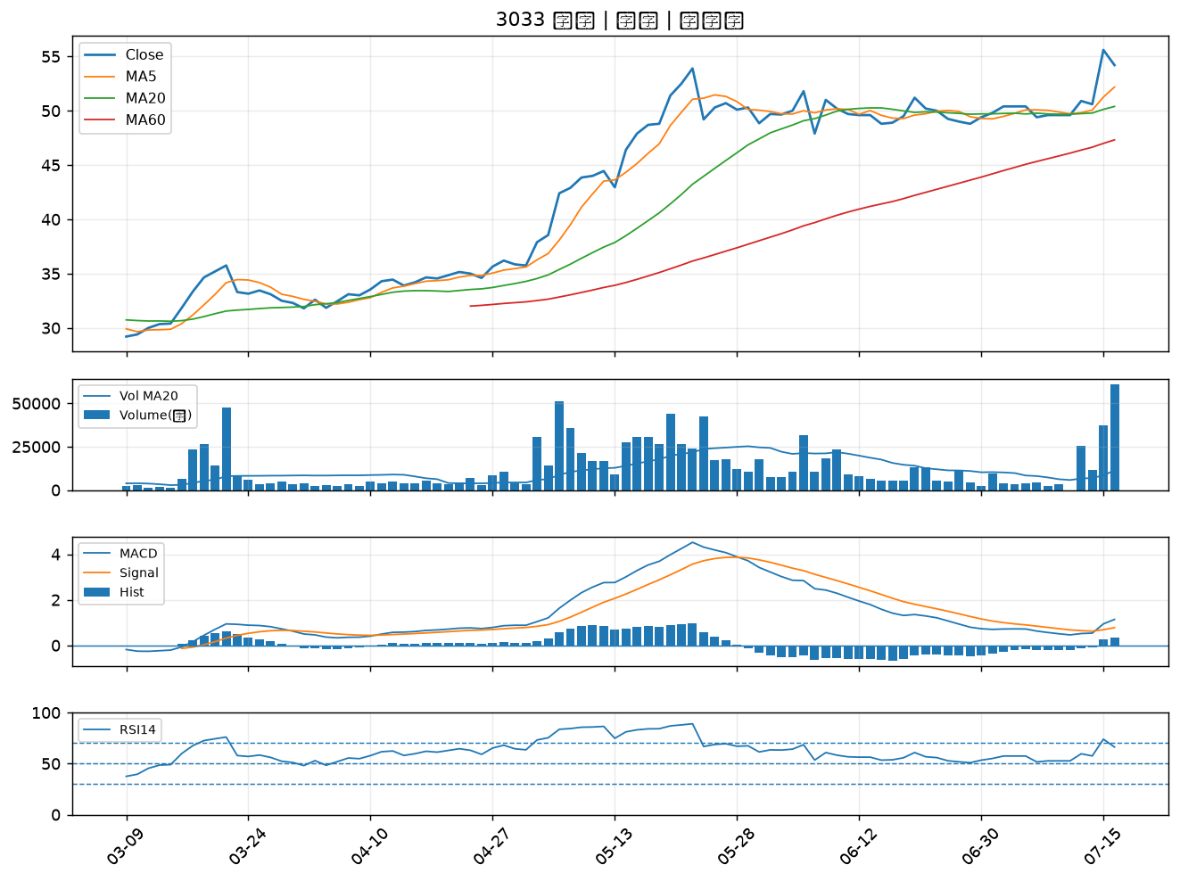

3551 世禾｜A級
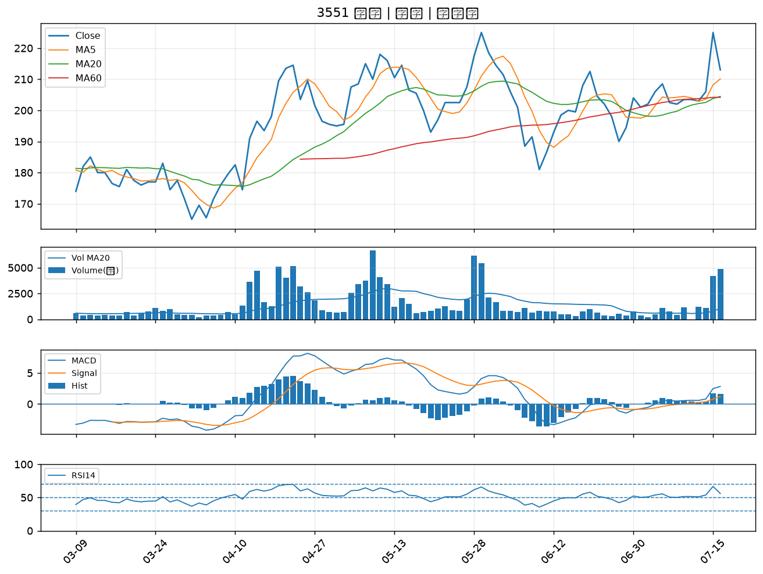

8150 南茂｜A級
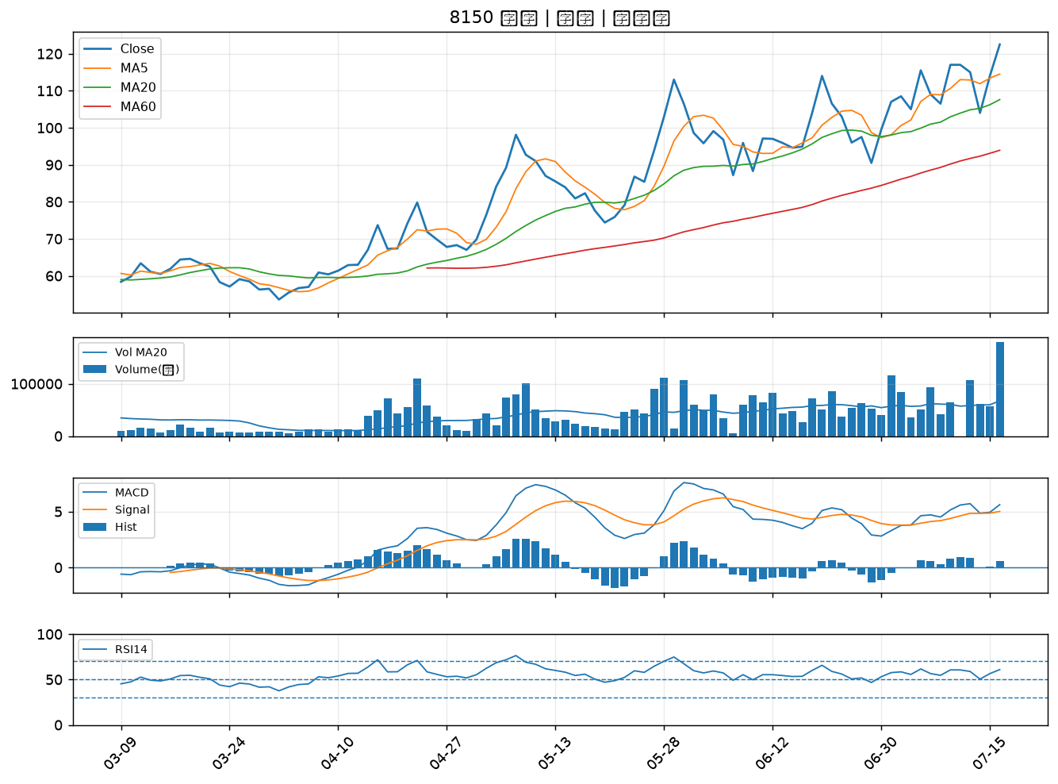

5871 中租-KY｜A級
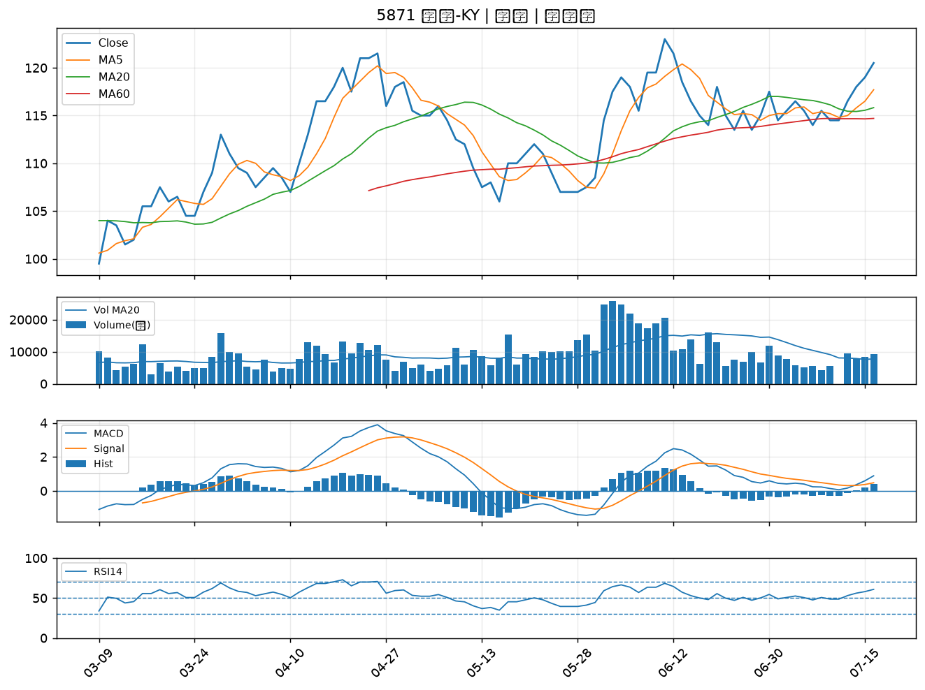

3024 憶聲｜B級
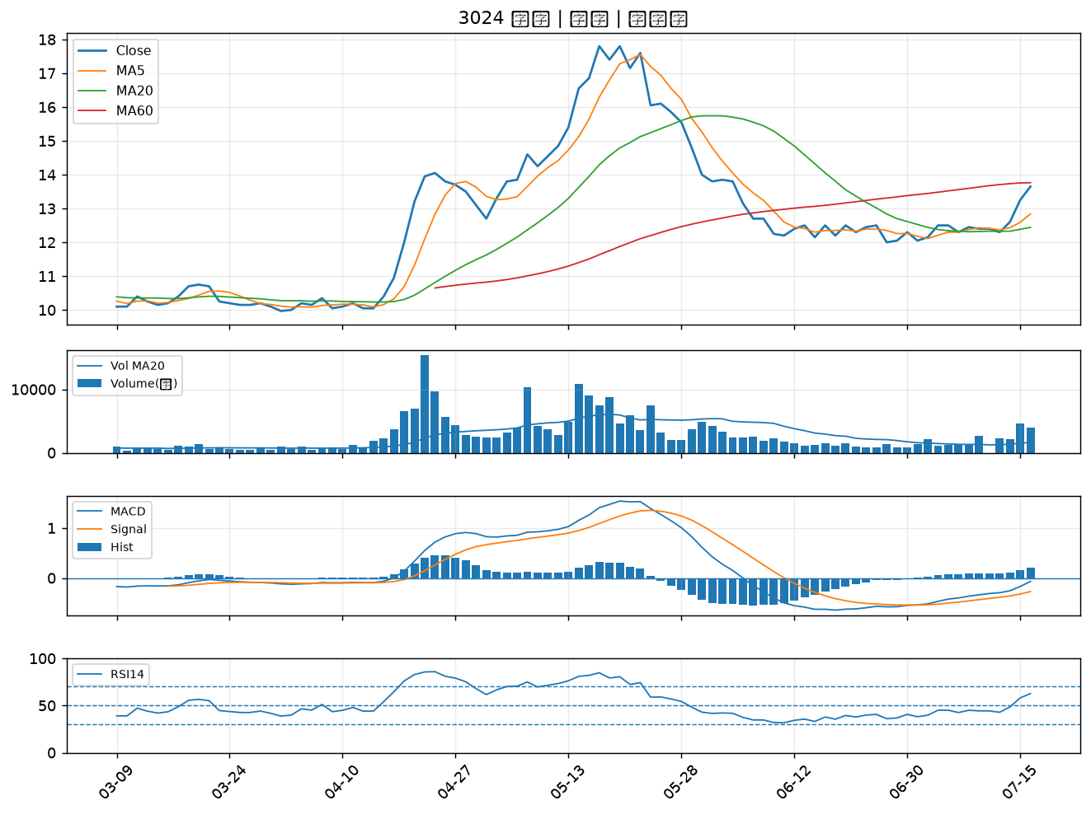

1434 福懋｜B級
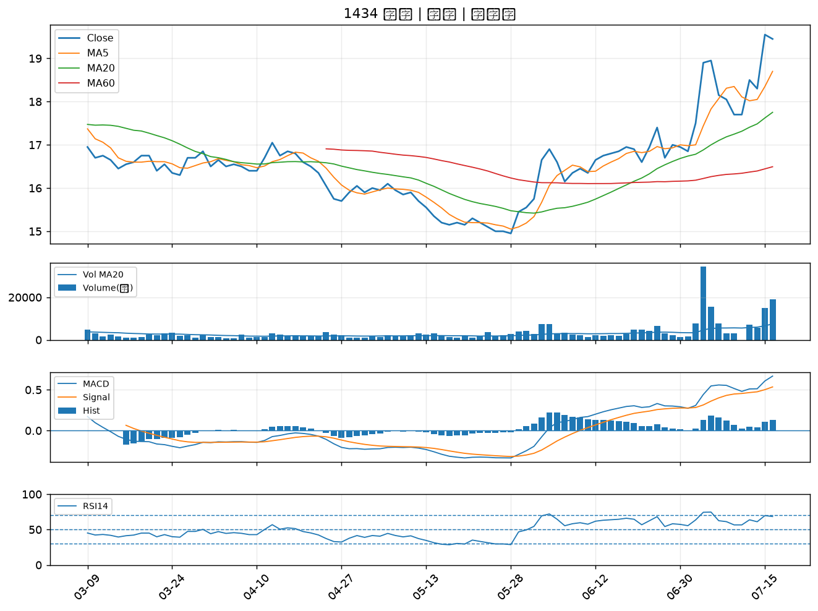

2486 一詮｜B級
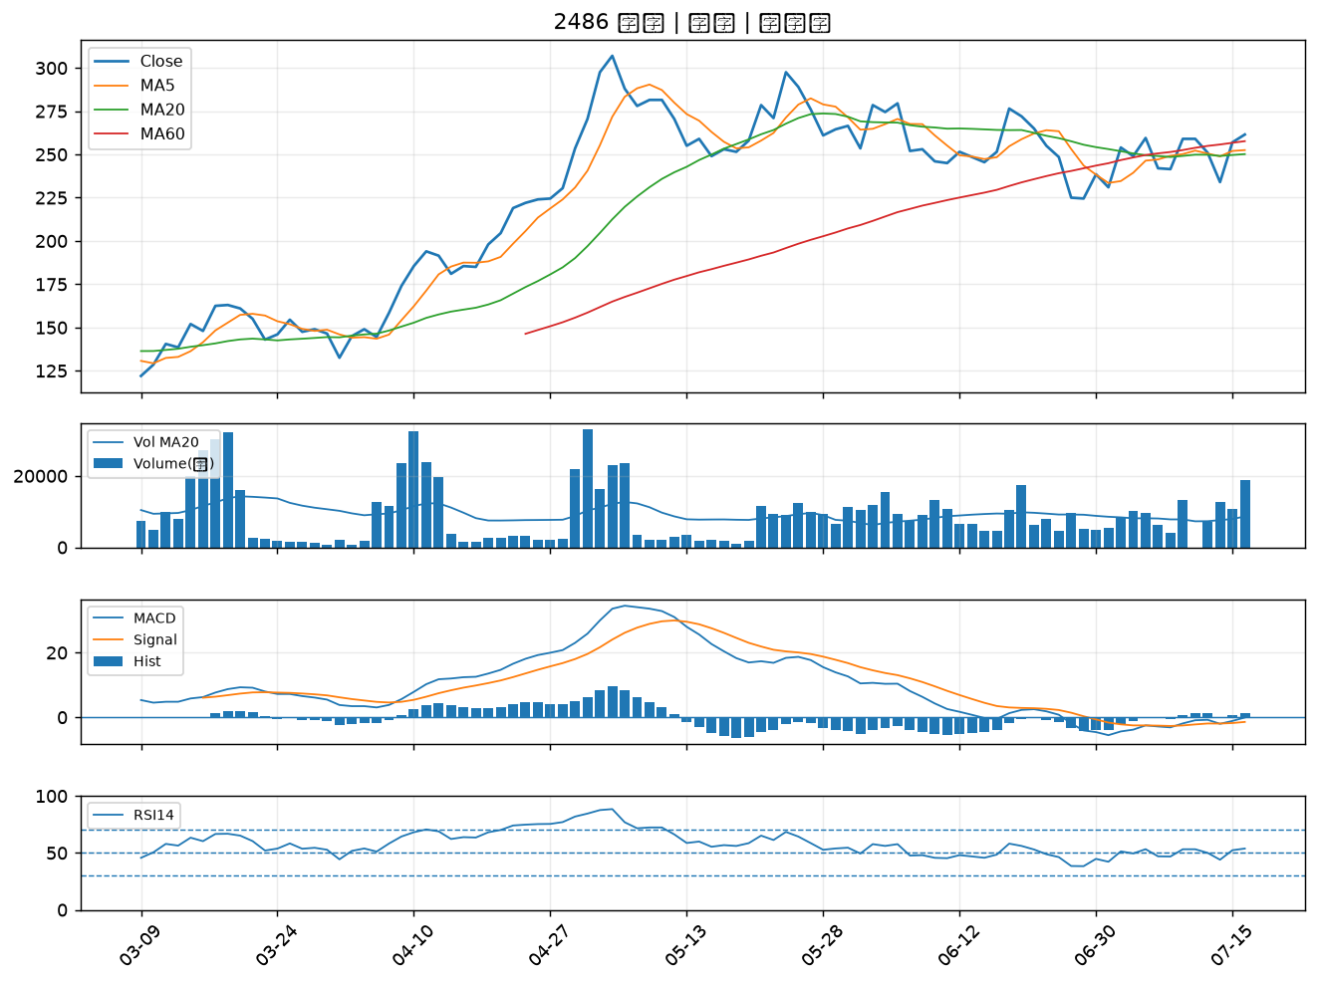

2105 正新｜B級
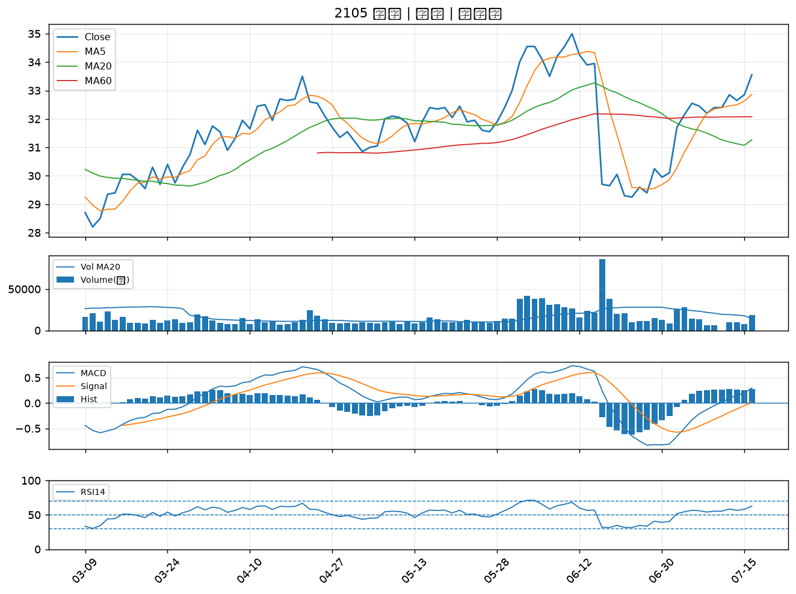

2845 遠東銀｜B級
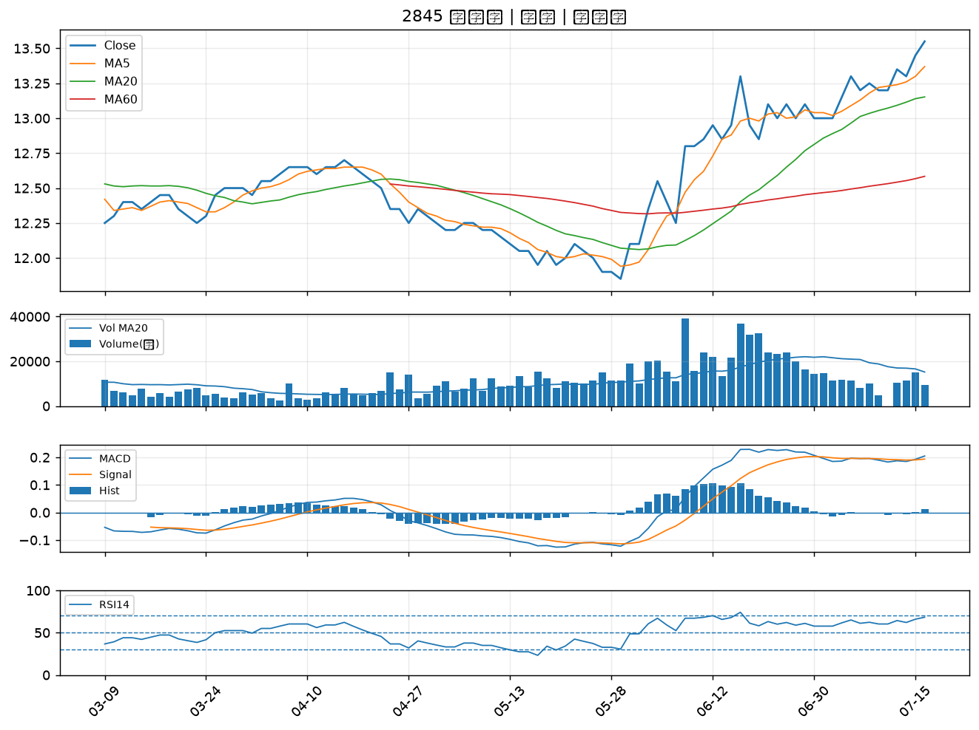

3402 漢科｜B級
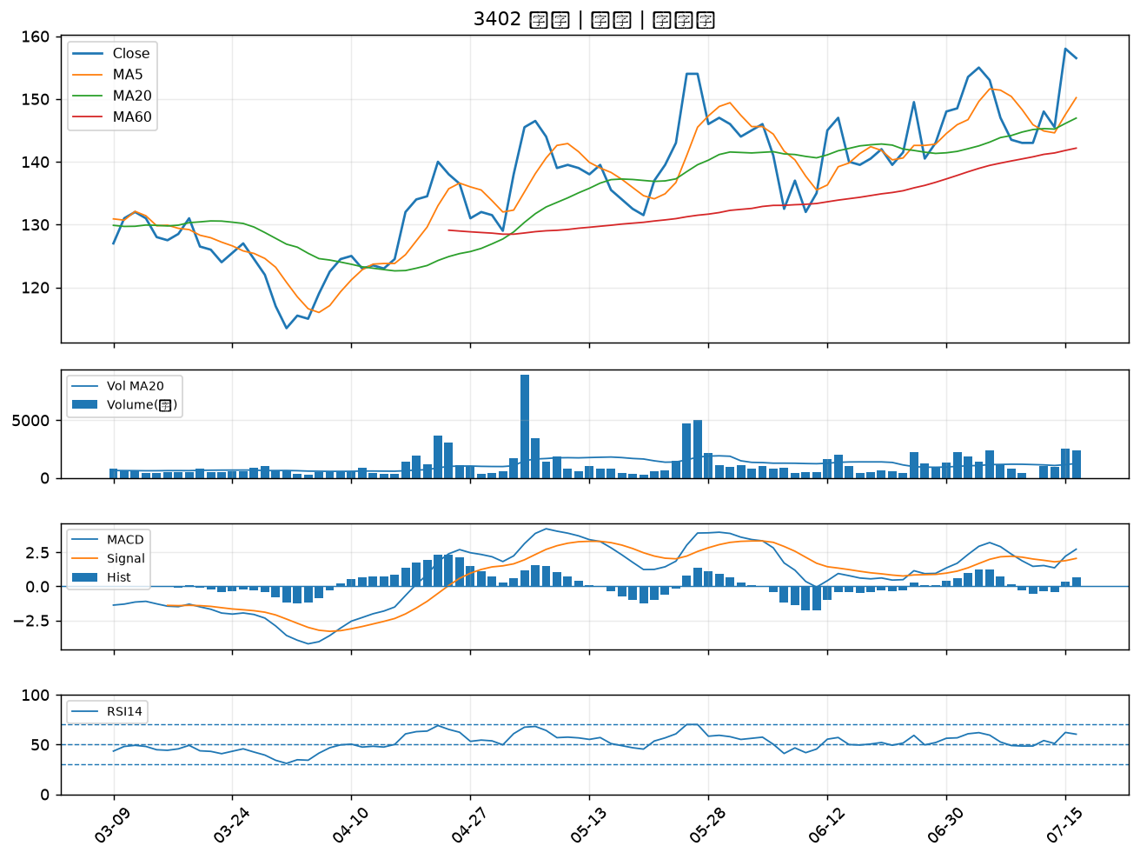

1723 中碳｜B級
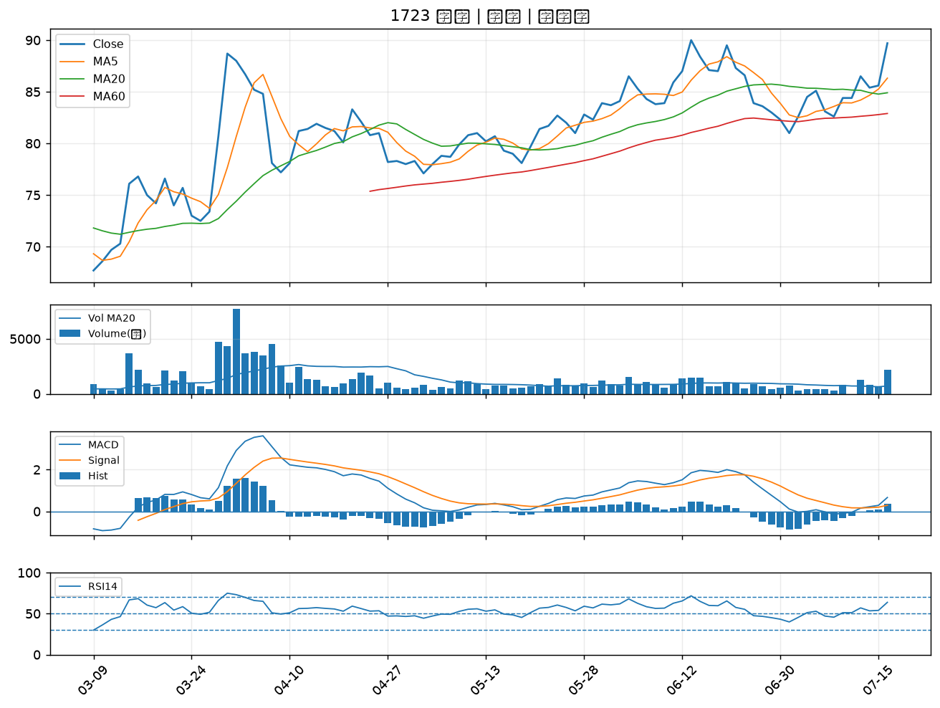

4513 福裕｜B級
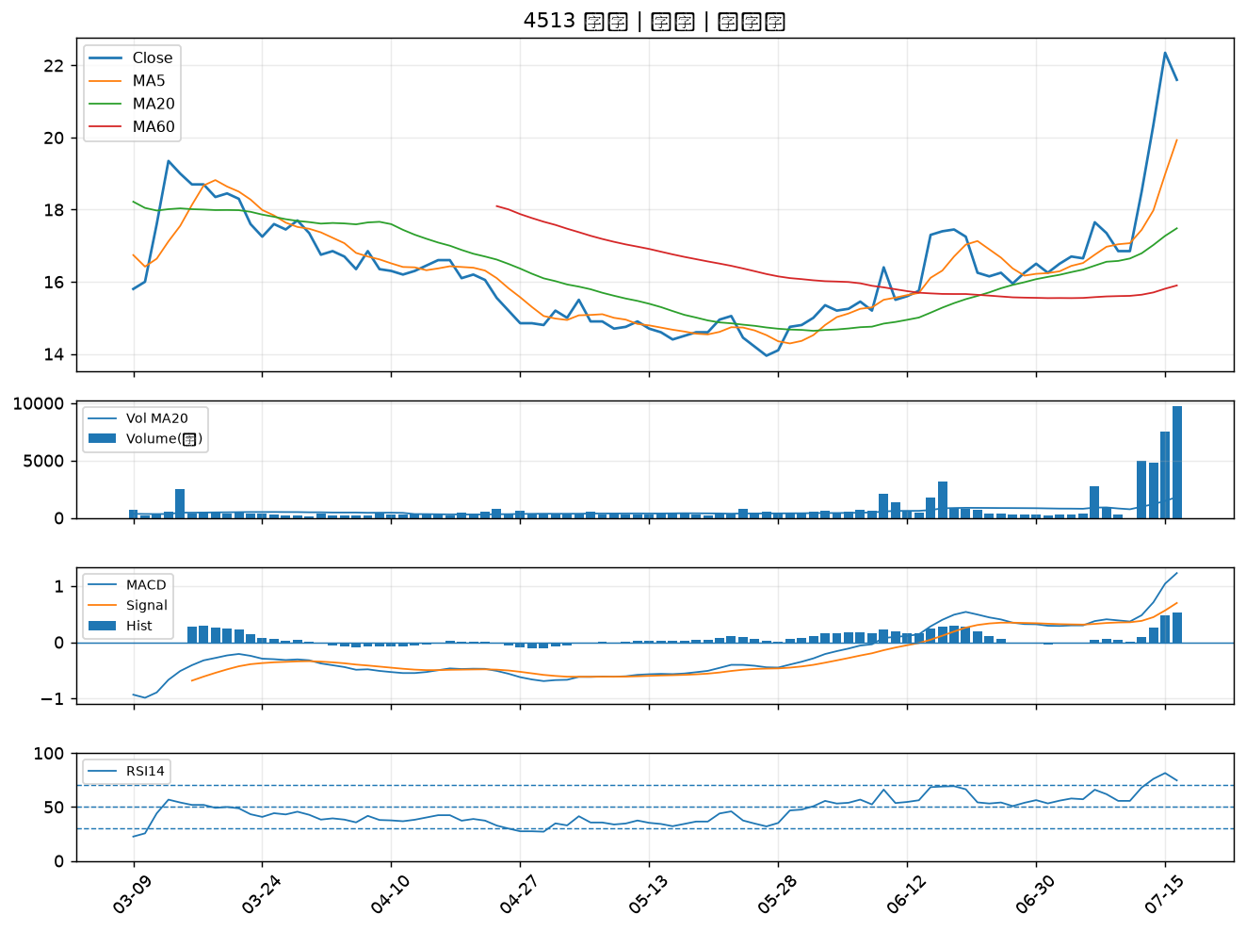

2482 連宇｜B級
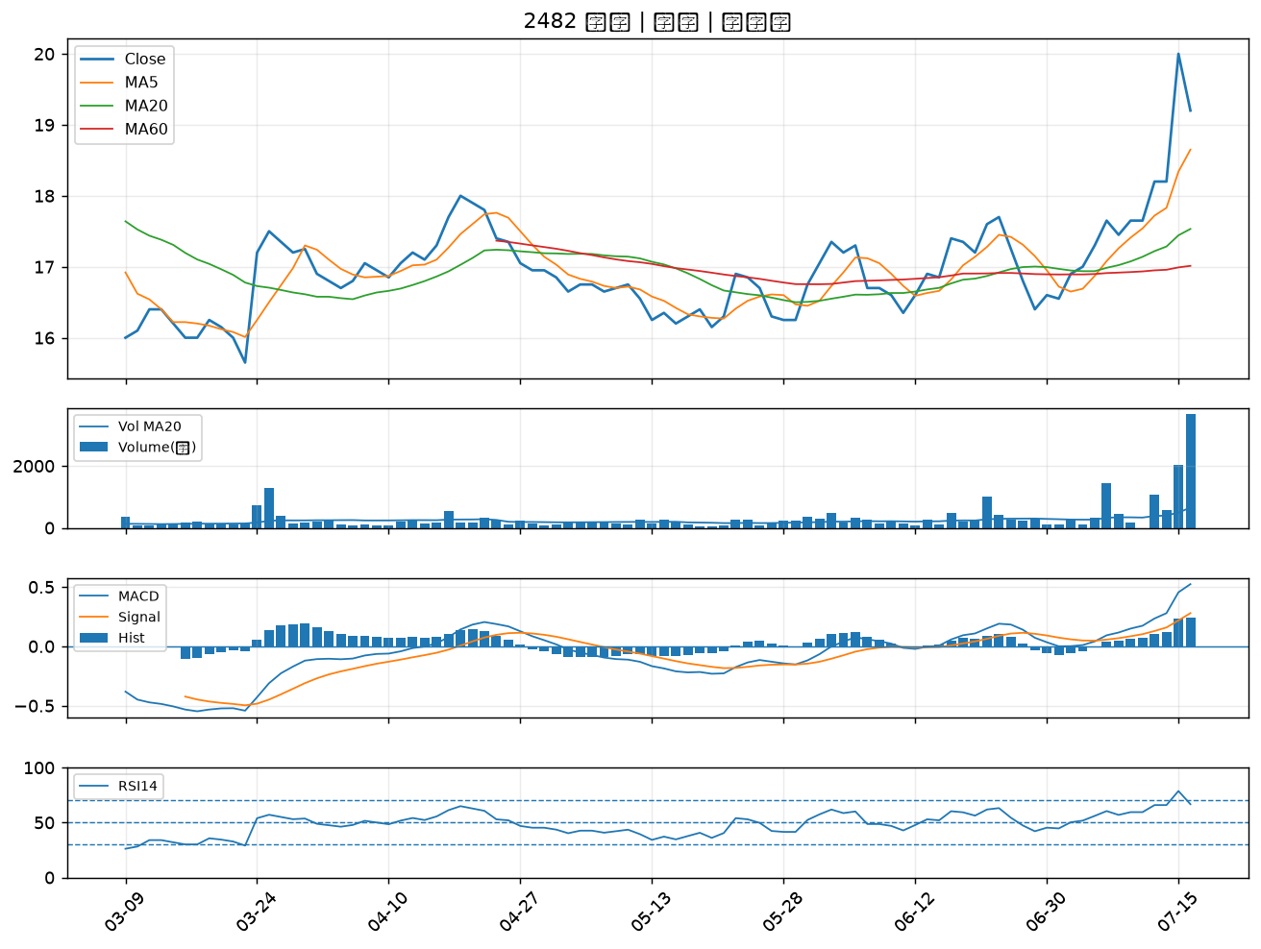

2006 東和鋼鐵｜B級
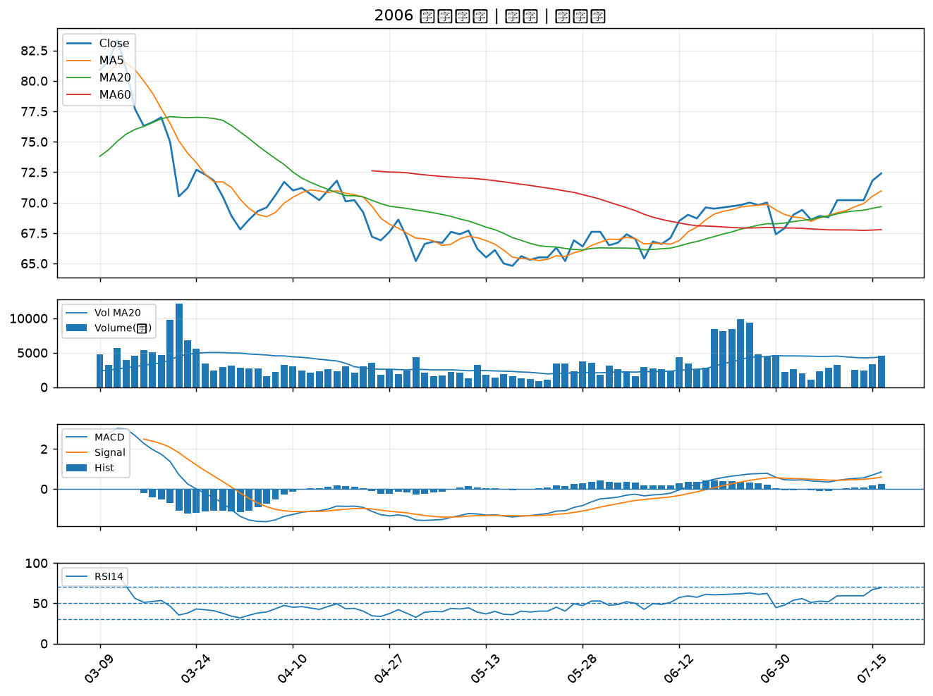

1515 力山｜B級
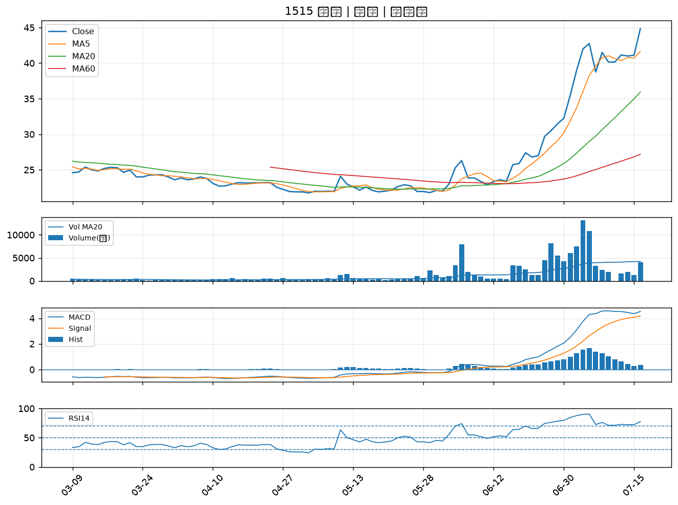

6533 晶心科｜B級
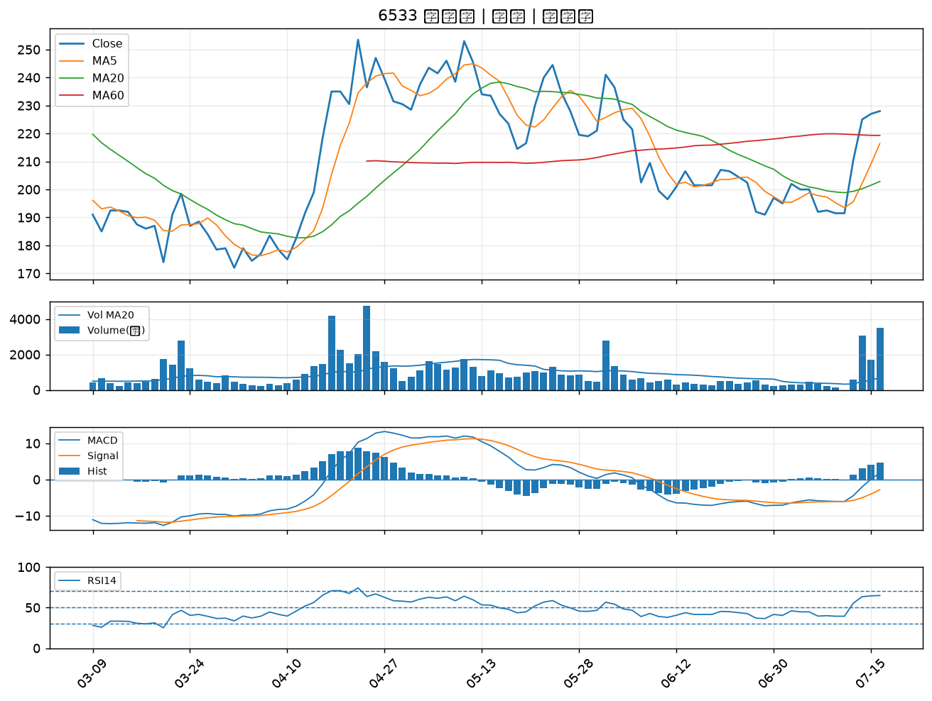

2101 南港｜B級
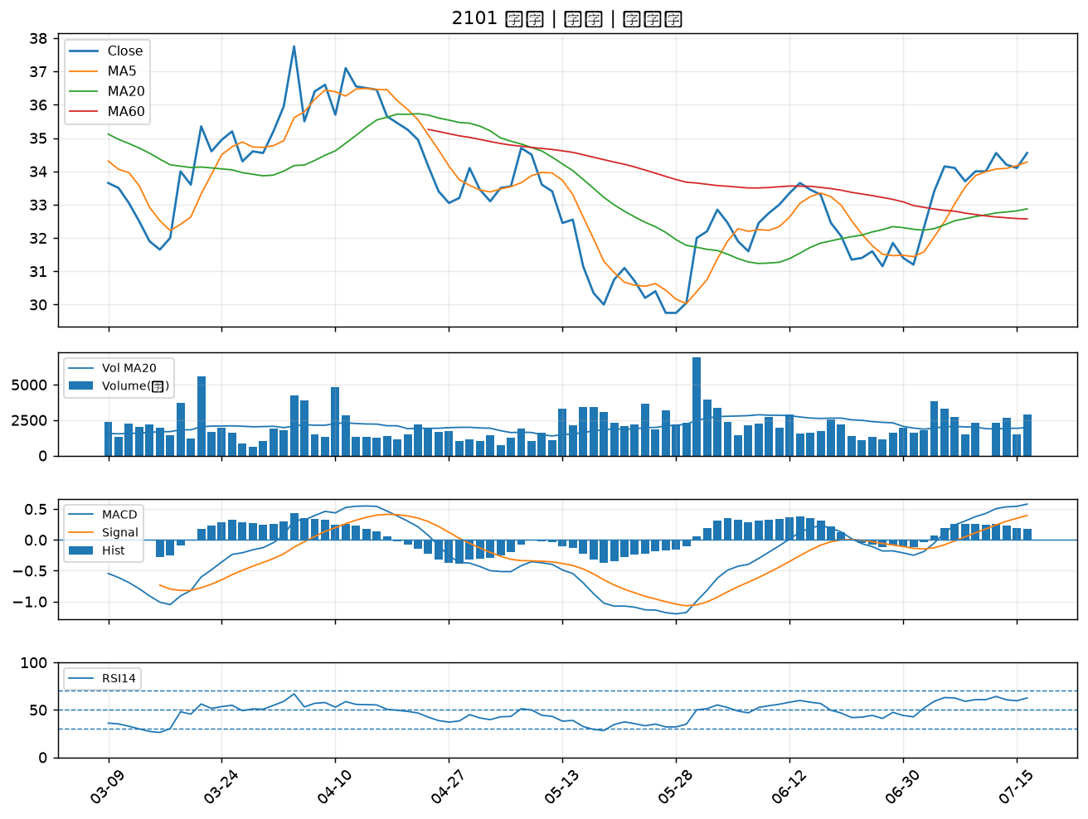

3374 精材｜B級

